Лист1
Фото | Название | Остаток | ссылка | размер | вес 1 шт | РРЦ | ОПТ (вкл. НДС 5%) | примечание | Кол-во в заказе
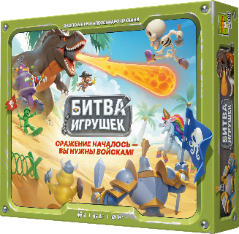 | Битва игрушек 14+ | Много | https://choochoogames.ru/projects/toy-battle |  |  | 3190 | 1900 | При покупке 12 шт, мы даём 12 промо полей к игре. Вы можете давать их в подарок при покупке или продавать, Рекомендуем цену в 449 руб. Этого поля не было на предзаказе.
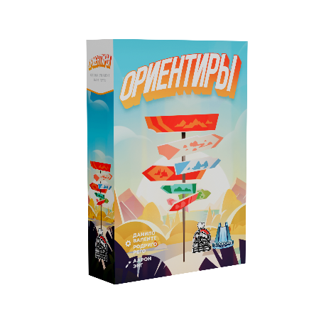 | Ориентиры 14+ | Много | https://choochoogames.ru/projects/Landmarks |  |  | 2490 | 1490 | Будет обновлённая обложка. Рендеры в работе
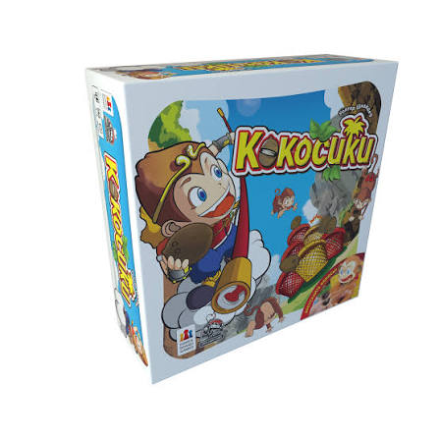 | Кокосики 14+ | Много | https://choochoogames.ru/projects/Coconuts |  |  | 3190 | 1900
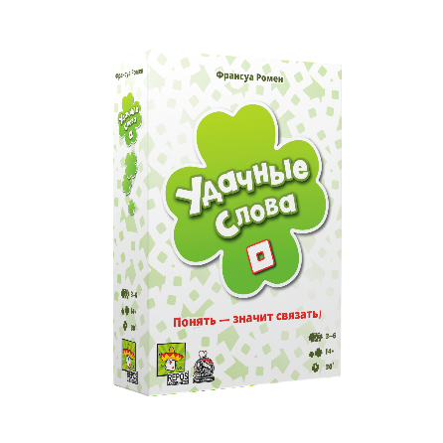 | Удачные слова 14+ | Много | https://choochoogames.ru/projects/so-clover |  |  | 2490 | 1490 | Демо для магазина при заказе от 11 шт бесплатно. Спец. Цена для антикафе/клубов 1300 для одной копии игры.
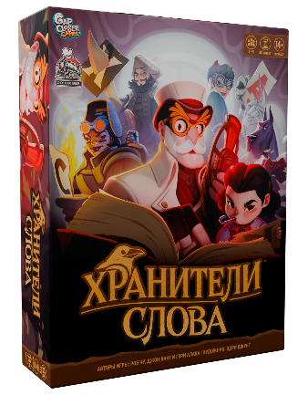 | Хранители слова 14+ | Много | https://choochoogames.ru/projects/Illiterati |  |  | 3990 | 2400 | Демо для магазина при заказе от 11 шт бесплатно. Спец. Цена для антикафе/клубов 1300 для одной копии игры.
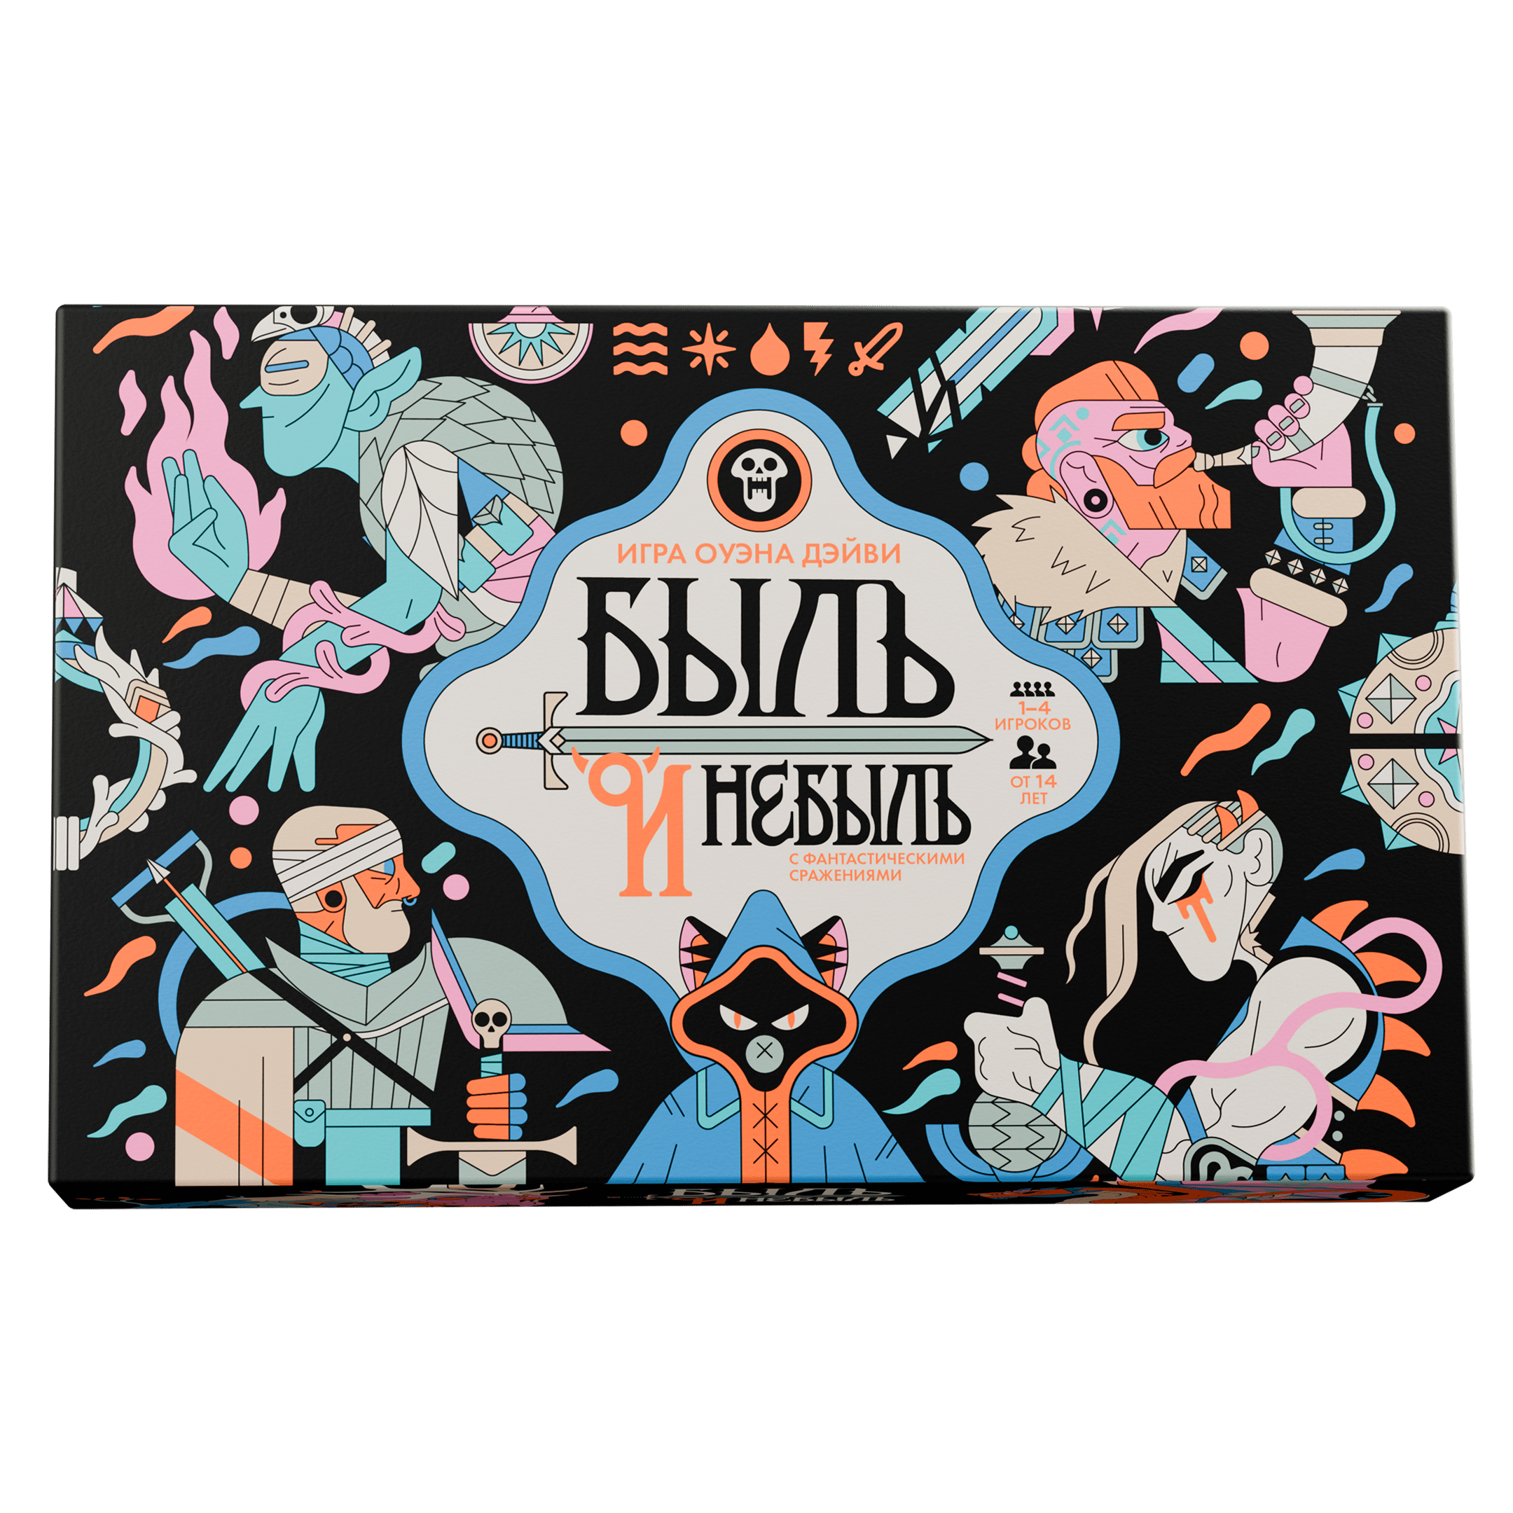 | Быль и небыль 14+ | Много | https://choochoogames.ru/projects/fame-and-fable |  |  | 3390 | 1900 | Демо для магазина при заказе от 11 шт бесплатно. Спец. Цена для антикафе/клубов 1300 для одной копии игры.
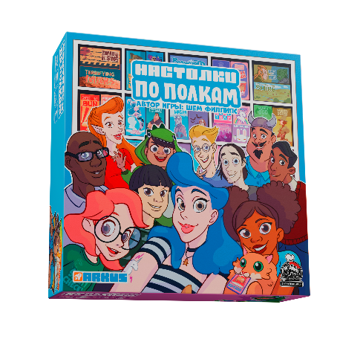 | Настолки по полкам 14 + | Много | https://choochoogames.ru/projects/shelfie-stacker |  |  | 3990 | 2400 | Демо для магазина при заказе от 11 шт бесплатно. Спец. Цена для антикафе/клубов 1600 для одной копии игры.
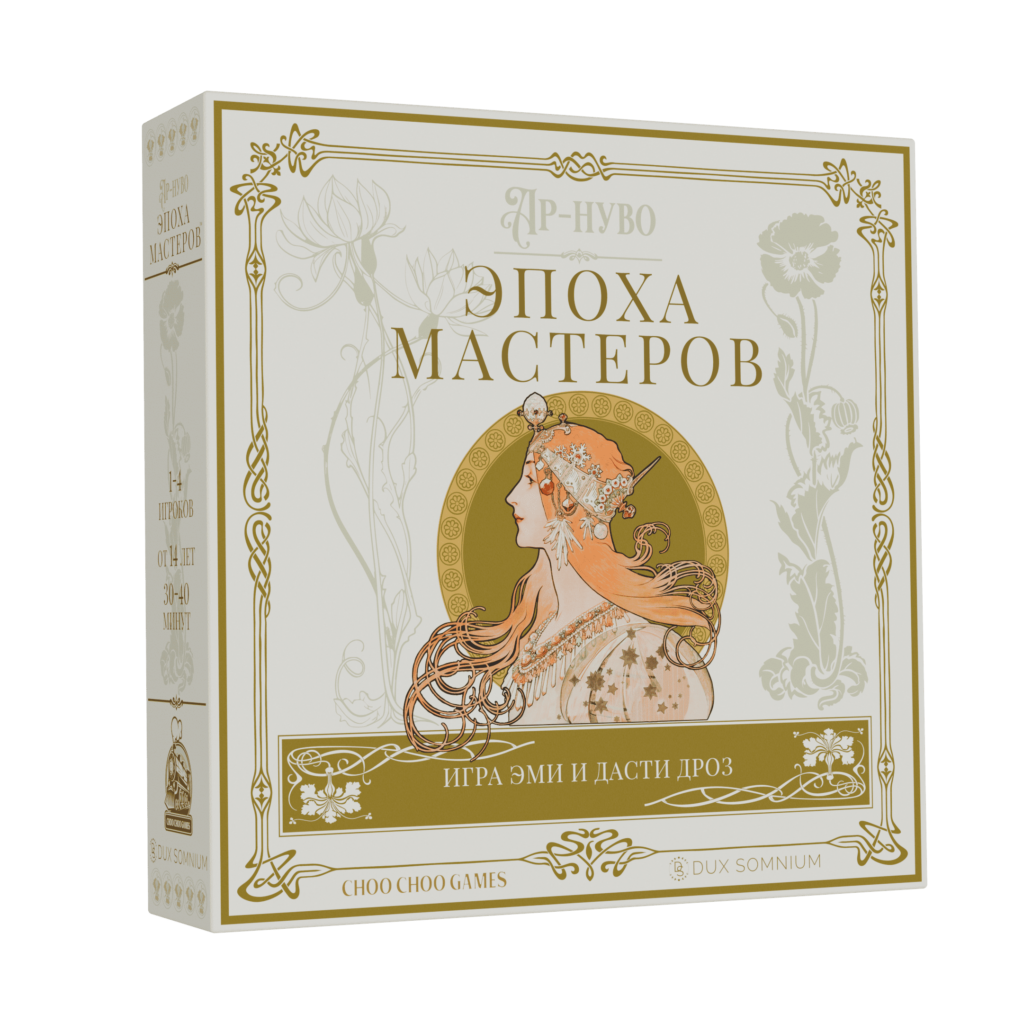 | Ар-нуво: Эпоха мастеров 14+ | Много | https://choochoogames.ru/projects/Artistry |  |  | 4490 | 2690 | Демо для магазина при заказе от 11 шт бесплатно. Спец. Цена для антикафе/клубов 1600 для одной копии игры.
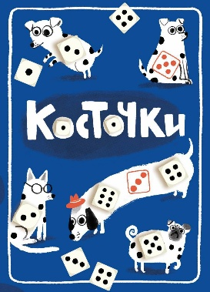 | Косточки 14 + | много |  |  |  | 2790 | 1590
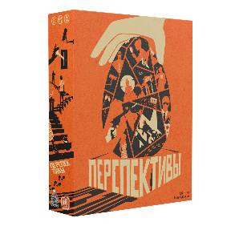 | Перспективы. Оранжевая коробка 14 + | 300 |  |  |  | 3390 | 1690
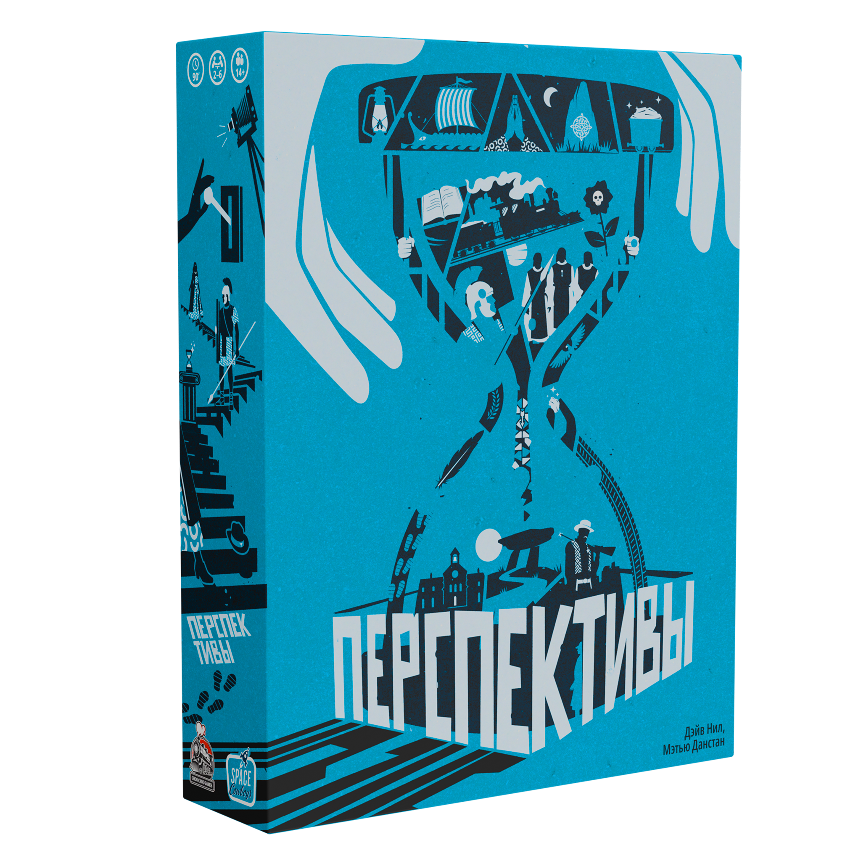 | Перспективы. Синяя коробка 14 + | 300 |  |  |  | 3390 | 1690
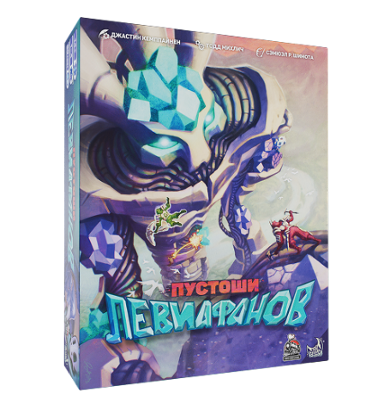 | Пустоши левиафанов 14 + | 60 |  |  |  | 3990 | 2000 | Демо для магазина при заказе от 11 шт бесплатно. Спец. Цена для антикафе/клубов 1600 для одной копии игры.
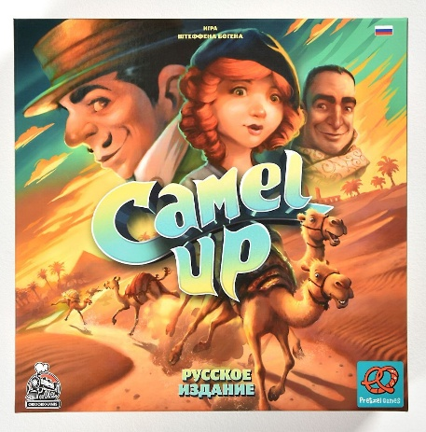 | Camel Up. Русское издание 14 + | много |  |  |  | 4090 | 2400 | Демо для магазина при заказе от 11 шт бесплатно. Спец. Цена для антикафе/клубов 1600 для одной копии игры.

